Croqui
 | CONTAGEM CLASSIFICADA DE VEÍCULOS - 24h
Croqui de Movimentos: | CROQUI / VOLUME HORA PICO (MANHÃ E TARDE)
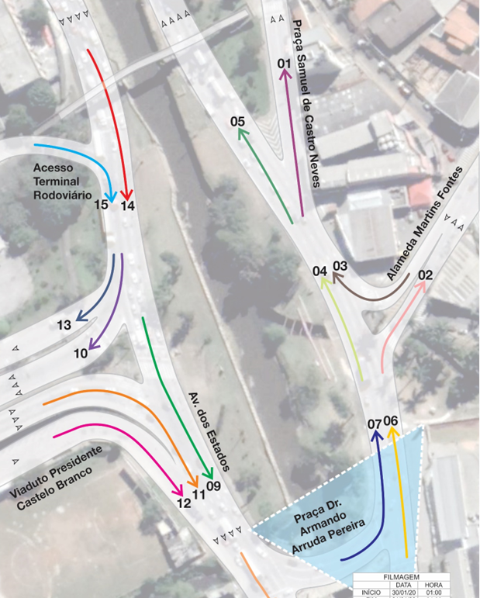

 | Cruzamento: - Av. dos Estados, rotatória SESI

 | REV00 |  |  |  |  |  |  | Croqui |  |  |  |  | Jan/2020

 | HORA PICO MANHÃ |  |  |  |  | 6:45:00 | às | 7:45:00 | VMDd * |  |  |  | FATOR HORA PICO
 | HORA PICO TARDE |  |  |  |  | 17:30:00 | às | 18:30:00 | % Veículos Comerciais |  | SIMPL | EQUIV.
 |  |  | MOTO | AUTO | ÔNIB | CAM | SIMPL | EQUIV. | Onib +Cam. | Cam.
 | M 1 | Manhã | 60 | 495 | 8 | 27 | 590 | 585 | 5.9% | 4.6% | 3,055 | 3,256 | 0.9335
 |  | Tarde | 37 | 423 | 2 | 18 | 480 | 475 | 4.2% | 3.8% | 4,154 | 4,323 | 0.9231
 | M 2 | Manhã | 85 | 832 | 9 | 30 | 956 | 938 | 4.1% | 3.1% | 6,074 | 5,998 | 0.7914
 |  | Tarde | 230 | 1,210 | 10 | 21 | 1,471 | 1,348 | 2.1% | 1.4% | 12,430 | 11,812 | 0.9729
 | M 3 | Manhã | 0 | 28 | 0 | 0 | 28 | 28 | 0.0% | 0.0% | 134 | 132 | 0.6364
 |  | Tarde | 0 | 27 | 0 | 0 | 27 | 27 | 0.0% | 0.0% | 216 | 207 | 0.7500
 | M 4 | Manhã | 958 | 3,010 | 15 | 194 | 4,177 | 3,744 | 5.0% | 4.6% | 24,673 | 24,455 | 0.9217
 |  | Tarde | 362 | 2,296 | 9 | 139 | 2,806 | 2,711 | 5.3% | 5.0% | 28,372 | 28,868 | 0.9531
 | M 5 | Manhã | 898 | 2,543 | 7 | 167 | 3,615 | 3,187 | 4.8% | 4.6% | 21,753 | 21,333 | 0.9241
 |  | Tarde | 325 | 1,900 | 7 | 121 | 2,353 | 2,263 | 5.4% | 5.1% | 24,435 | 24,754 | 0.9565
 | M 6 | Manhã | 820 | 2,225 | 12 | 142 | 3,199 | 2,804 | 4.8% | 4.4% | 18,788 | 18,437 | 0.8876
 |  | Tarde | 222 | 1,554 | 6 | 113 | 1,895 | 1,865 | 6.3% | 6.0% | 18,842 | 19,287 | 0.9768
 | M 7 | Manhã | 223 | 1,617 | 12 | 82 | 1,934 | 1,879 | 4.9% | 4.2% | 11,959 | 12,015 | 0.8743
 |  | Tarde | 370 | 1,952 | 13 | 47 | 2,382 | 2,194 | 2.5% | 2.0% | 21,960 | 21,393 | 0.9467
 | M 8 | Manhã | 201 | 1,326 | 24 | 199 | 1,750 | 1,838 | 12.7% | 11.4% | 13,487 | 14,623 | 0.8562
 |  | Tarde | 848 | 1,965 | 25 | 99 | 2,937 | 2,493 | 4.2% | 3.4% | 26,345 | 25,554 | 0.9377
 | M 9 | Manhã | 149 | 1,194 | 12 | 160 | 1,515 | 1,587 | 11.4% | 10.6% | 10,491 | 11,246 | 0.8849
 |  | Tarde | 708 | 1,659 | 15 | 85 | 2,467 | 2,093 | 4.1% | 3.4% | 21,008 | 20,216 | 0.9532
 | M 10 | Manhã | 248 | 2,233 | 19 | 84 | 2,584 | 2,521 | 4.0% | 3.3% | 14,236 | 14,740 | 0.9685
 |  | Tarde | 183 | 1,431 | 9 | 57 | 1,680 | 1,623 | 3.9% | 3.4% | 15,431 | 15,605 | 0.9417
 | M 11 | Manhã | 273 | 1,692 | 18 | 119 | 2,102 | 2,056 | 6.5% | 5.7% | 14,683 | 15,081 | 0.9155
 |  | Tarde | 509 | 2,228 | 19 | 61 | 2,817 | 2,556 | 2.8% | 2.2% | 26,932 | 26,346 | 0.9700
 | M 12 | Manhã | 2 | 57 | 6 | 2 | 67 | 74 | 11.9% | 3.0% | 272 | 310 | 0.8375
 |  | Tarde | 1 | 30 | 4 | 0 | 35 | 38 | 11.4% | 0.0% | 365 | 386 | 0.6250
 | M 13 | Manhã | 10 | 371 | 15 | 3 | 399 | 410 | 4.5% | 0.8% | 1,229 | 1,347 | 0.7615
 |  | Tarde | 5 | 254 | 12 | 0 | 271 | 280 | 4.4% | 0.0% | 2,242 | 2,342 | 0.8163
 | M 14 | Manhã | 502 | 3,495 | 34 | 251 | 4,282 | 4,231 | 6.7% | 5.9% | 25,345 | 26,345 | 0.9644
 |  | Tarde | 928 | 3,078 | 31 | 147 | 4,184 | 3,740 | 4.3% | 3.5% | 36,798 | 35,884 | 0.9423
 | M 15 | Manhã | 8 | 314 | 9 | 1 | 332 | 337 | 3.0% | 0.3% | 957 | 1,037 | 0.7477
 |  | Tarde | 4 | 224 | 8 | 0 | 236 | 241 | 3.4% | 0.0% | 1,877 | 1,956 | 0.8551
 | M 16 | Manhã | 0 | 0 | 0 | 0 | 0 | 0 | 0.0% | 0.0% | 0 | 0 | 0.0000
 |  | Tarde | 0 | 0 | 0 | 0 | 0 | 0 | 0.0% | 0.0% | 0 | 0 | 0.0000

 | * VMDd: Volume Médio Diário em um Dia de Semana [vpd]

Gráficos
MOVIMENTOS |  |  |  |  |  |  |  |  | DIA | HORA | CONTAGEM CLASSIFICADA DE VEÍCULOS - 24h
1 | 2 | 3 | 4 | 5 | 6 | 7 | 8 | Início | 2020-01-30 | 1:00:00
9 | 10 | 11 | 12 | 13 | 14 | 15 | 16 | Fim | 2020-01-31 | 1:00:00 | Cruzamento: - Av. dos Estados, rotatória SESI
 |  |  |  |  |  |  |  |  |  |  | REV00 | Gráficos | Jan/2020

 | Todos | Mov 01 | Mov 02 | Mov 03 | Mov 04 | Mov 05 | Mov 06 | Mov 07 | Mov 08 | Mov 09 | Mov 10 | Mov 11
00 hr | 4445 | 63 | 284 | 5 | 475 | 417 | 333 | 426 | 526 | 486 | 218 | 462
01 hr | 2555 | 22 | 118 | 5 | 290 | 273 | 216 | 192 | 349 | 305 | 121 | 233
02 hr | 1574 | 13 | 57 | 1 | 201 | 189 | 147 | 111 | 195 | 173 | 90 | 130
03 hr | 1602 | 18 | 28 | 2 | 258 | 242 | 218 | 68 | 181 | 140 | 94 | 107
04 hr | 3438 | 35 | 77 | 0 | 565 | 530 | 465 | 177 | 293 | 221 | 289 | 240
05 hr | 11005 | 206 | 209 | 6 | 1978 | 1778 | 1712 | 475 | 722 | 578 | 1056 | 599
06 hr | 22887 | 424 | 530 | 12 | 3713 | 3301 | 2998 | 1245 | 1688 | 1221 | 2160 | 1663
07 hr | 27393 | 597 | 1024 | 27 | 4142 | 3572 | 3222 | 1944 | 1739 | 1439 | 2565 | 2179
08 hr | 24318 | 462 | 1004 | 14 | 3540 | 3092 | 2672 | 1872 | 1674 | 1340 | 2263 | 2158
09 hr | 23522 | 423 | 937 | 15 | 3378 | 2970 | 2432 | 1883 | 1833 | 1345 | 2096 | 2343
10 hr | 22374 | 409 | 903 | 25 | 3086 | 2703 | 2221 | 1768 | 2177 | 1674 | 1692 | 2248
11 hr | 22023 | 383 | 903 | 22 | 3047 | 2686 | 2152 | 1798 | 2110 | 1569 | 1592 | 2321
12 hr | 22641 | 441 | 922 | 32 | 2942 | 2533 | 2033 | 1831 | 2300 | 1779 | 1625 | 2313
13 hr | 22762 | 378 | 1006 | 23 | 2962 | 2608 | 2129 | 1839 | 2346 | 1683 | 1618 | 2478
14 hr | 22359 | 400 | 1003 | 16 | 2754 | 2370 | 1879 | 1878 | 2444 | 1888 | 1623 | 2415
15 hr | 22356 | 401 | 1074 | 25 | 2827 | 2451 | 1882 | 2019 | 2378 | 1824 | 1433 | 2556
16 hr | 24635 | 414 | 1169 | 19 | 2863 | 2468 | 1874 | 2158 | 2931 | 2164 | 1500 | 2877
17 hr | 24851 | 423 | 1378 | 20 | 2676 | 2273 | 1791 | 2263 | 2876 | 2336 | 1624 | 2765
18 hr | 25743 | 503 | 1457 | 23 | 2866 | 2386 | 1881 | 2442 | 2772 | 2335 | 1628 | 2838
19 hr | 23002 | 350 | 1447 | 13 | 2544 | 2207 | 1575 | 2416 | 2400 | 2034 | 1271 | 2718
20 hr | 18597 | 340 | 1000 | 18 | 2146 | 1824 | 1375 | 1771 | 1951 | 1654 | 1154 | 2031
21 hr | 14134 | 203 | 757 | 6 | 1639 | 1442 | 1055 | 1341 | 1536 | 1283 | 853 | 1579
22 hr | 12543 | 193 | 751 | 15 | 1373 | 1195 | 851 | 1273 | 1437 | 1184 | 686 | 1516
23 hr | 7785 | 108 | 466 | 6 | 780 | 678 | 517 | 729 | 974 | 844 | 416 | 846
24 hr | 4445

Obs:
Os valores (quantidade) se referem aos 60 minutos posteriores à hora representada.

